Índice
Combustéis Sustentáveis de Aviação no Brasil (Perspectivas Futuras)
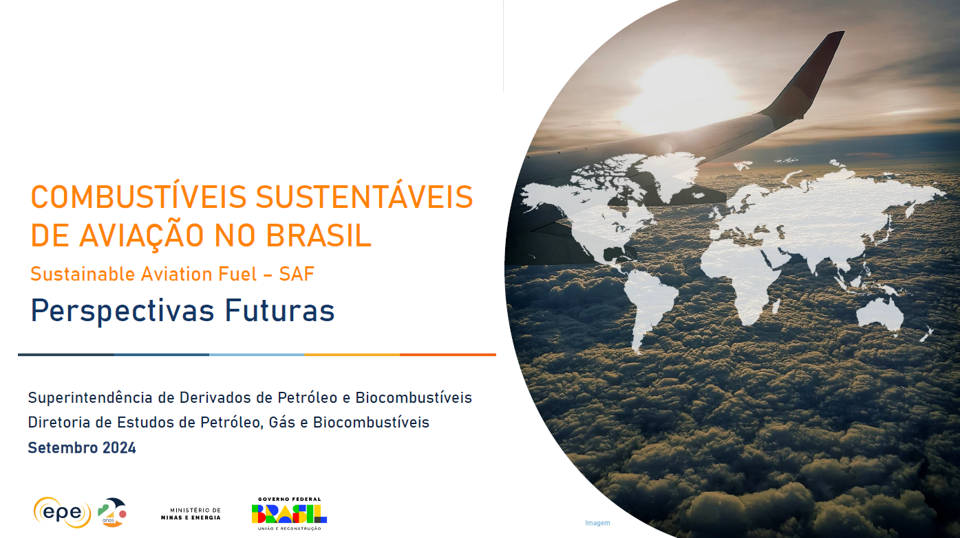

Gráfico 1 - Intensidade de carbono de rotas tecnológicas selecionadas

Gráfico 2 - Projeção de demanda de QAV e emissões de GEE

Gráfico 3 - Curvas de emissões com aplicação das metas ProBioQAV e CORSIA

Gráfico 4 - Demanda de SAF no Brasil

Gráfico 5 - Projetos anunciados: participação na demanda e atendimento às metas

Gráfico 6 - Redução adicional necessária

Gráfico 7 - Capacidade adicionada de produção de SAF com matérias-primas consolidadas e alternativas

Gráfico 8 - Demanda de matéria-prima consolidada

Gráfico 9 - Demanda de matéria-prima alternativa

Gráfico 10 - Aproveitamento de resíduos para SAF

Gráfico 11 - Produção de SAF por rota em 2037 para atendimento integral das metas de redução de emissões

